カット依頼書
 | ラグ・カーペット 変形カット依頼書

お客様氏名
お届先住所 〒 ー |  |  |  |  |  |  |  |  |  |  | 年 月 日
 |  |  |  |  |  |  |  | パーフェクトスペースカーテン館
お電話番号
メールアドレス |  |  |  |  |  |  |  | 〒150-0001 東京都渋谷区神宮前6-17-11 JPR原宿ビル9F
商品・カラー
お届け希望日 |  |  |  |  |  |  |  | TEL 0120-989-872 FAX03-6712-6083
 |  |  |  |  |  |  |  | 担当：

カットイメージ
※上から見たイメージ図をご記入ください
※サイズは最大350×900cmまで対応可能です。すべての辺の長さは5cm以上から1cm単位でご指定ください。
※敷き詰めてご使用される場合は-1cmのサイズをご入力下さい。

 | 〇変形作図例 |  |  |  |  |  |  |  |  | 〇楕円作図例
 | ←総幅105cm→ |  |  |  |  |  |  |  |  | ←幅方向60cm→
 |  |  |  | A

 |  |  |  |  |  |  |  | ↑ 総縦 85cm ↓ |  |  |  | ↑ 縦 30cm ↓
 |  |  | H |  | B

 |  | G |  |  |  | C
F |  |  |  |  |  |  | D |  | ※楕円の場合、短辺を直径とした半円が円周になります。 例の場合、半径15cm＋半径15cm+直線30cm の合計60cmが総幅の長さになります。

 |  |  |  | E
例 |  |  | 例 |  | 長さをご記入ください
A |  |  | 60 cm |  | A
B |  |  | 45 cm |  | B
C |  |  | 10 cm |  | C
D |  |  | 40 cm |  | D
E |  |  | 105cm |  | E
F |  |  | 40cm |  | F
G |  |  | 35cm |  | G
H |  |  | 45cm |  | H
 | 備考記入欄：

ご案内
変形カットのご案内〇どんな暮らしにも対応できるサイズオーダー
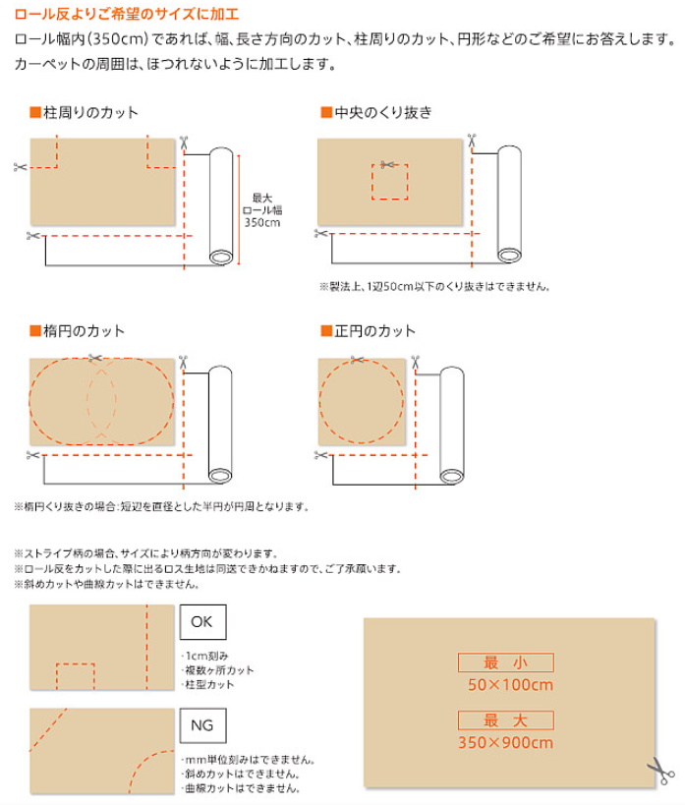



※くり抜きカットで柱等にはめ込む場合は切れ込み位置の指定もできます。

